Note
■ Business Flow

개인별근로계획신청/조회

 | 사전조건 : 회사, BU코드가 있어야 한다.

■ 사용자/권한
 | * 일반사용자 | R 권한(본인 신청내역 조회 권한)
 | * 계열사 부서 담당자 | R 권한(소속 부서원 신청내역 조회 권한)
 | * 계열사 인사 총괄 담당자 | R 권한(소속회사 임직원 신청내역 조회권한)
 | * 계열사 근태 담당자 | R 권한(소속회사 임직원 조회 권한)

■ 특이사항

[가이드라인]
 | ※ Business Flow
 | -. 작성 설계문서에 포함되는 프로그램의 복잡성을 고려하여, 프로그램의 흐름도를 작성하여, 프로그램의 이해도를 높이기 위해 작성을 진행한다.
 | > 프로그램의 Screen이 3개이상일 경우, 프로그램의 사별, 플랜트별등 분기처리되는 Logic 존재 시 작성.
 | -. 본 프로그램의 전후 흐름을 파악하기 위한 비즈니스 사전 조건, 사후 조건 등을 서술형으로 기술하는 것도 가능하다.
 | ※ 사용자/권한
 | -. 사용자(액터)의 권한과 역할 설명한다.
 | ※ 특이사항
 | -. 특이사항 기술한다.

ERD
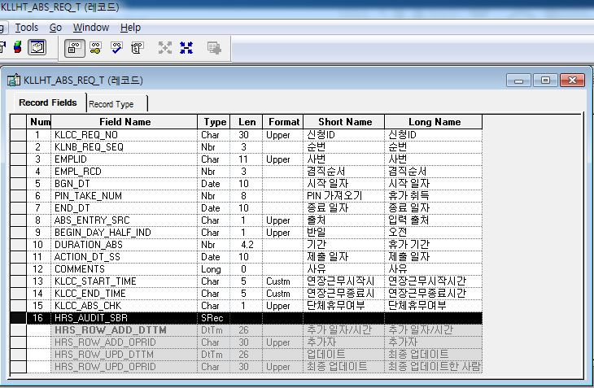
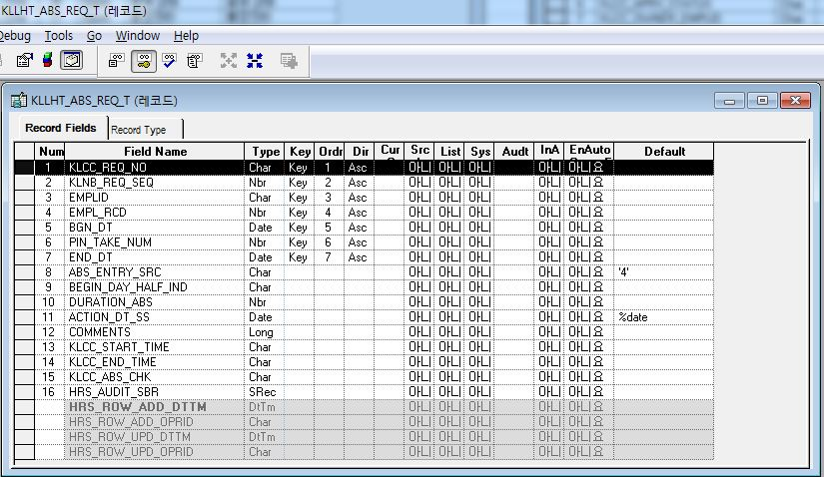
■ ERD (혹은 테이블 설명)

* 탄력적근로시간제_근로계획서_Master Record(PS_KLLHT_AVGWT_MST)
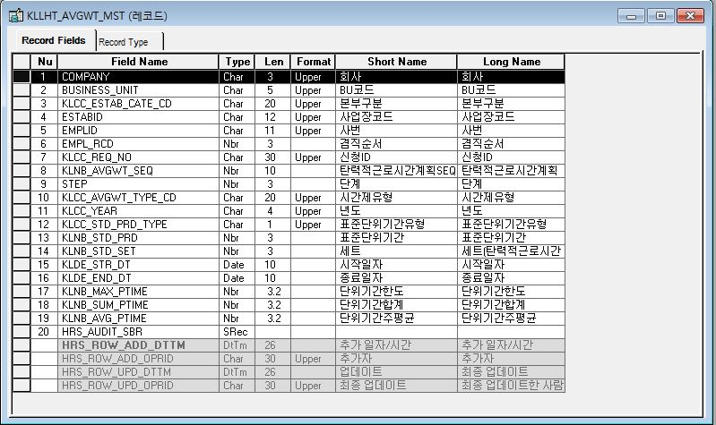
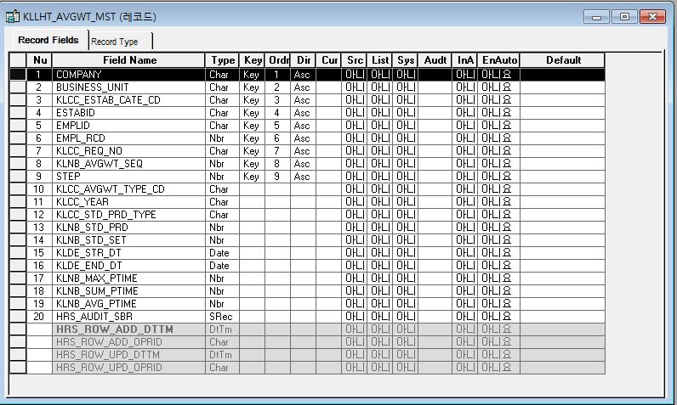

* 탄력적근로시간제_근로계획현황(단위기간별) Record(PS_KLLHT_AVGWT_PRD)
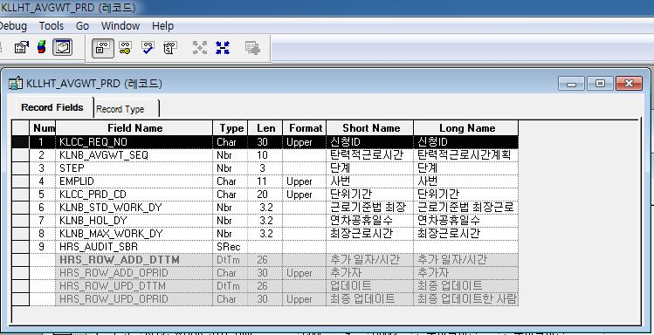
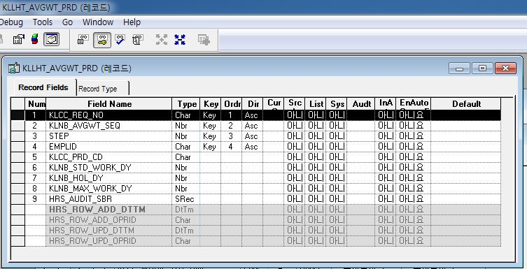

* 탄력적근로시간제_근로계획현황(월별) Record(PS_KLLHT_AVGWT_MON)
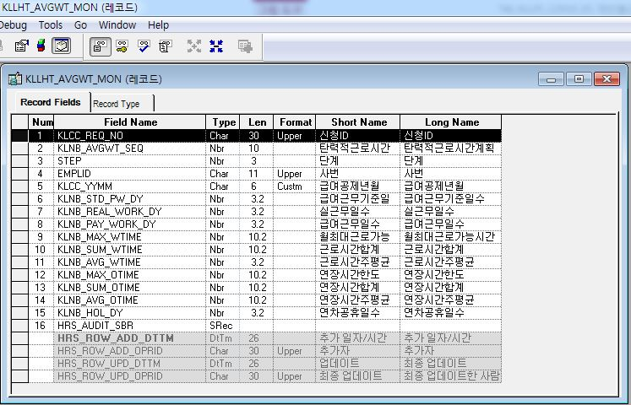
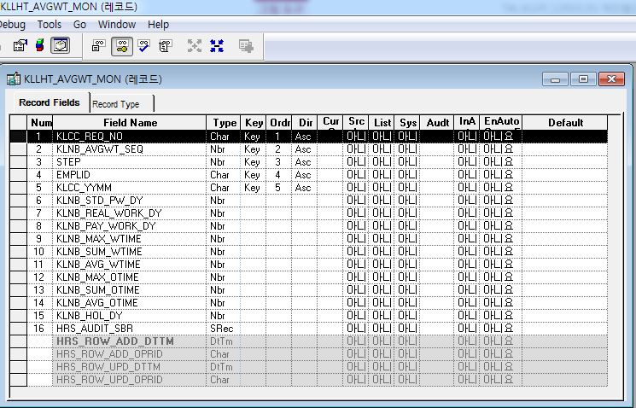

* 탄력적근로시간제_근로계획서_계획 Record(PS_KLLHT_AVGWT_PLN)
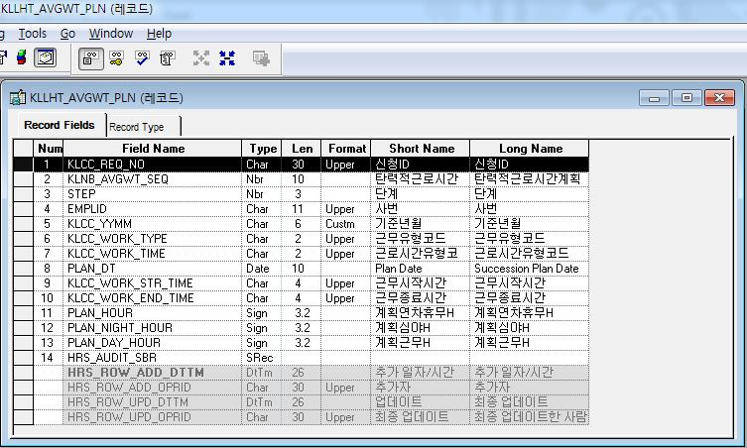
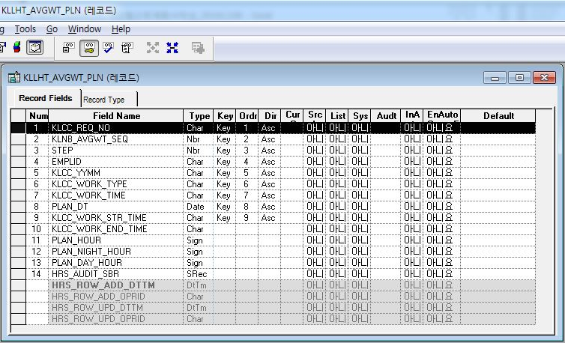

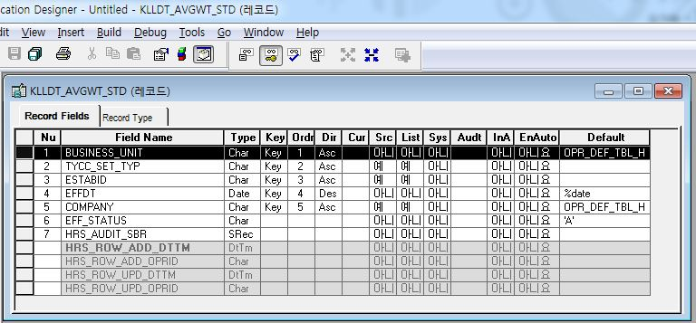
* 탄력적근로시간기준관리 main Record(PS_KLLDT_AVGWT_STD)
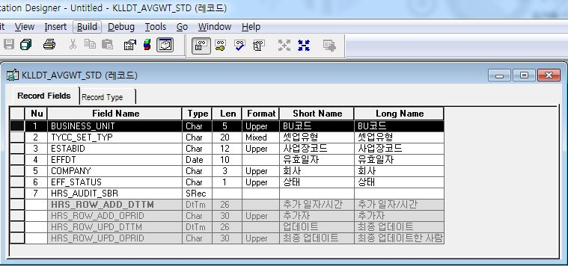

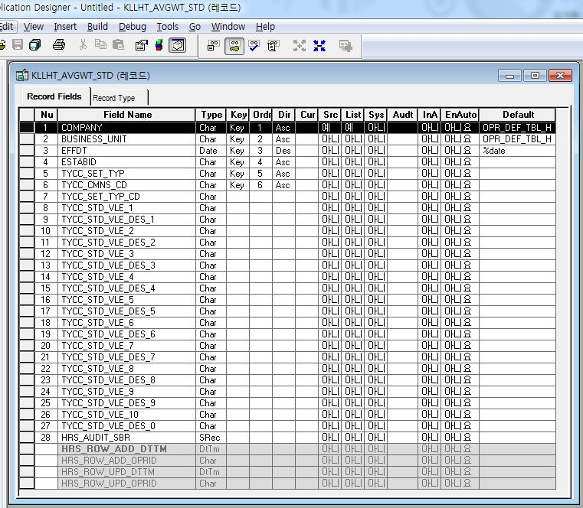
* 탄력적근로시간기준관리 Detail Record(PS_KLLHT_AVGWT_STD)
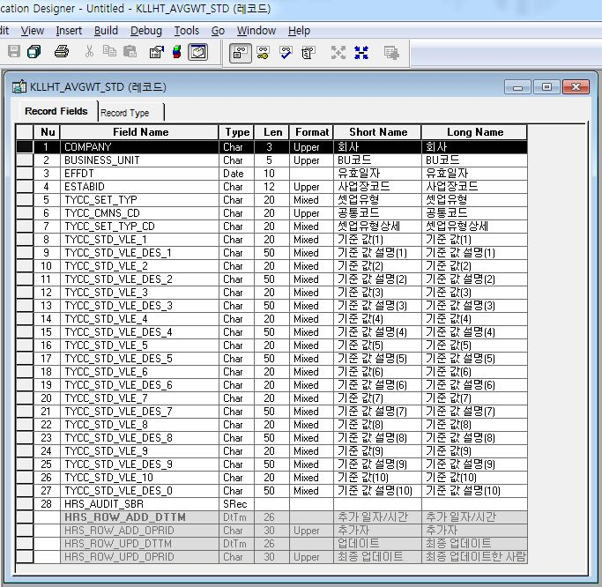

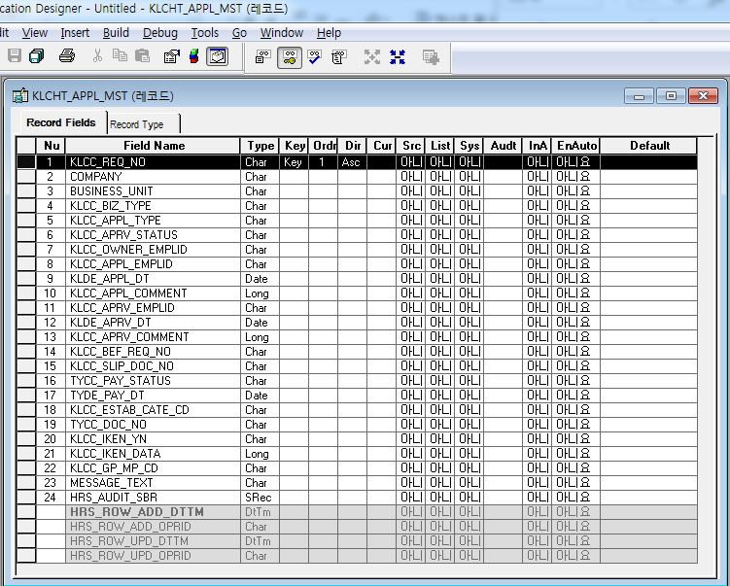
* 결제신청 Master Record(PS_KLCHT_APPL_MST)
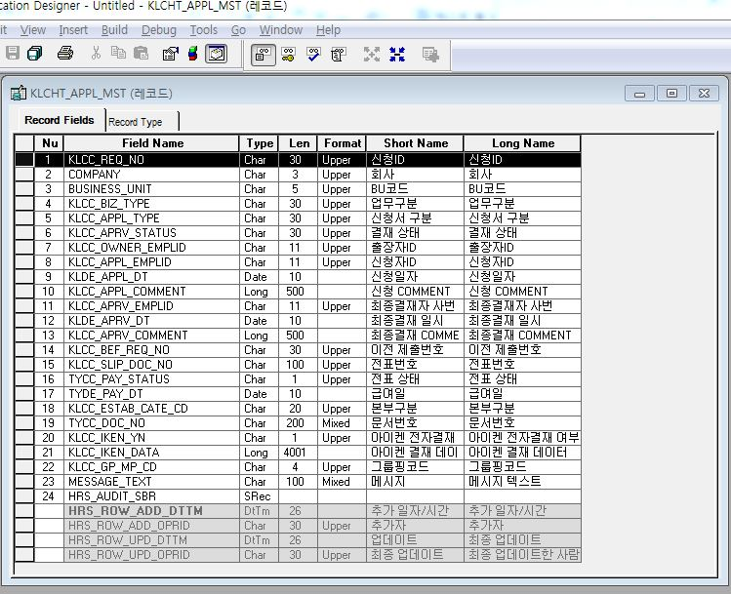

* 휴무신청 Record(PS_KLLHT_ABS_REQ_T)

Event 작성가이드
◈ 화면Control
 | ■ UI화면 요소 설명
 | Screen 영역 | Screen Object | 속성 | Default(초기화) | Default(초기화) | Default(초기화) | 필수 | 필수 | 필수 | Validation | Validation | Validation | Event
 |  |  |  | 본사 권한 | 매장 권한 | LoV | Master 조회 | Master 저장 | 상세조회 | Master 조회 | Master 저장 | 상세조회
1
 | Master 버튼 | 조회 | 버튼 | 활성 | 활성 |  |  |  |  |  |  |  | 클릭시 > [Master 조회logic]
 |  | 저장 | 버튼 | 활성 | 비활성 |  |  |  |  |  |  |  | 클릭시 > [Master 저장logic]
2
 | 상세 버튼 | 상세 조회 | 버튼 | 활성 | 비활성 |  |  |  |  |  |  |  | 클릭시 > [상세조회logic]

◈ logic
 | ■ 로직 설명
 | Logic명 | 처리방법 | 변경일 | 내용 |  |  |  | 메시지
 | Master 조회logic | 서버(CSI) |  | input : 재고DO
3
 |  |  |  | process : 재고DO 검색조건을 확인한다 검색 조건이 없으면 검색 조건을 넣으라는 메시지를 보내준다. 검색 조건이 있으면 검색 조건으로 재고 목록을 조회한다. data참조> [Master 조회] |  |  |  | [MSG(E)] MSG001 : 검색조건을 입력하세요.
 |  |  |  | exception :
 |  |  |  | output : List<재고DO>
 | Master 저장logic |  |  | input : 재고DO
 |  |  |  | process :
 |  |  |  | exception :
 |  |  |  | output : List<재고DO>
 | 상세조회logic | 서버 |  | input : 재고DO |  |  |  | [MSG(E)] MSG002 : ~~는 필수 입력입니다.
 |  |  |  | process :~~~~~~~~~~~~~~ data참조> [상세 조회 ]
 |  |  |  | exception :
 |  |  |  | output : List<재고DO>

◈ data
 | ■ Data 매핑 설명
 | 화면 |  | Xplatform |  | DB |  | calcuration
 | Screen Object |  | Dataset | 화면컬럼 ID | 테이블 | 칼럼 | Master 조회 | 상세조회
 | Master영역 | 부서코드 | dsCond | brndCd | ABCD | dept_cd
 |  | 부서명
 |  | 매장SEQ | dsCond | shopSeq | ABCD | shop_seq
 |  | 매장명
 |  | 매출액 From |  |  |  |  | [실판매가] 합계
 |  | 매출액 To | dsCond | mobileNo | ABCD | mobile_no
 | Grid영역 | Check
 |  | Status
 |  | 등록매장 | dsInfoList | regShopNo | ABCD | REG_SHOP_NO
 |  | 판매매장 | dsInfoList | saleShopNo | ABCD | SALE_SHOP_NO
 |  | 카드번호 | dsInfoList | cardNo | ABCD | CARD_NO
 |  | 고객번호 | dsInfoList | custNo | CUSTOMER | CUST_NO
 |  | 성명 | dsInfoList | custNo | CUSTOMER | CUST_NM

 | [가이드라인]
 | 1 : 화면Control의 Screen Object 중 event가 있다면(버튼/팝업) "필수", "Validation" 항목을 추가하고 내용을 작성한다.
 | 2: 화면Control의 Event 에서 [logic]을 작성하면 logic 탭에서 상세 내용을 기술한다.
 | 3: logic의 내용에서 [data참조]를 작성하면 data 탭에서 상세 내용을 기술한다.

